Worksheet
 |  |  |  |  | 8 (812) 565 05 34 |  |  | sales@miniworks.ru
 |  |  |  |  | Алматы |  |  | отдел продаж
 |  |  | Адрес |  |  |  |  | Режим работы
 |  |  | Алматы |  |  |  |  | Пн – Пт: с 8:00 до 18:00
ILR150x30
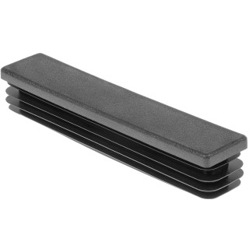 |  | 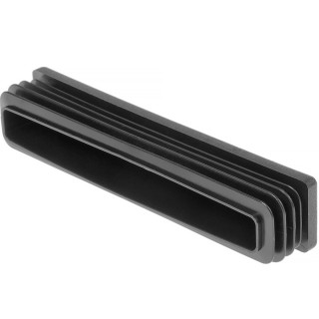 |  | 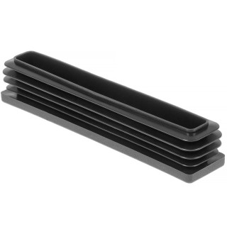
Артикул |  | Цвет |  | от 10000 | от 5000 | от 1000 | от 500 | от 100 | розница | Наличие на 12.09.2026
ILR150x30 |  | черный |  | 259.70р. | 270.50р. | 297.00р. | 340.00р. | 371.00р. | 450.00р. | 175
ILR150x30-BIANCO |  | белый |  | 311.64р. | 324.60р. | 356.40р. | 408.00р. | 445.20р. | 540.00р. | —
ILR150x30-GRIGIO |  | серый |  | 311.64р. | 324.60р. | 356.40р. | 408.00р. | 445.20р. | 540.00р. | —
 | Все цены указаны в рублях и включают в себя НДС. Все цены указаны при условии 100% предоплаты и действительны в течение 5 дней. Все цены указаны при условии самовывоза продукции со склада в г. Алматы (для иногородних клиентов доставка до склада ТК в г. Алматы бесплатна). Все цены указаны за стандартный цвет для каждого вида изделия (изменение цвета на любой из предлагаемой палитры +20% к стоимости, изменение цвета на любой по системе RAL +50% к стоимости). О возможных сроках поставки заказного товара, необходимо уточнять заранее

